Sheet1
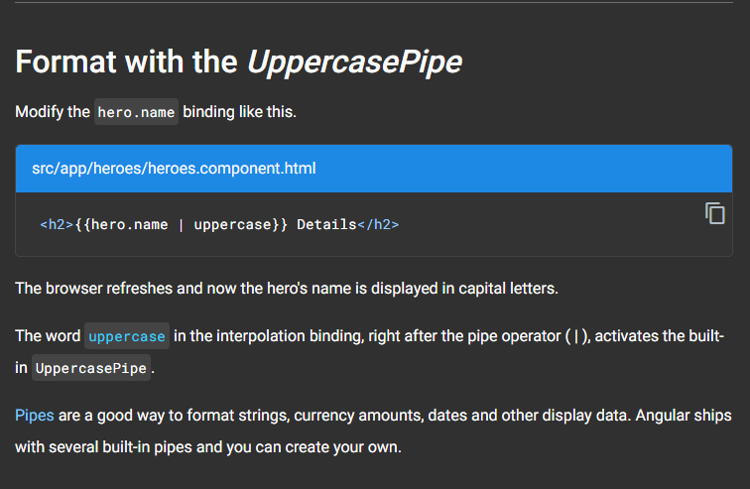

Pipes là một cách rất tốt để format string, tiền tệ, ngày tháng hay những dữ liệu để hiển thị
uppercase là ràng buộc nội suy (interpolation)

> Xem thêm về pipes: https://angular.io/guide/pipes

